1. Layout
System Name |  |  |  |  |  | Outfiz |  |  | Author | Dang
 |  |  |  |  |  |  |  |  | Created Date | 2020-03-23
Screen ID |  |  | SMXH001 |  |  | Screen Name | Timeline mạng xã hội

 | Layout:
 |  | Là trang Homepage của MXH

F02 : Xổ <<Nortification panel>> xuống
―
□
✕
Outfiz
Khám phá
Follow
Hot
Fashion
♡
Comment
♡168
Follow

F03 : Di chuyển sang Profile Model
Lui's 168cm
♡168
♡
Comment
Follow
SonKa 158cm
 |  |  |  | Phong cách của bạn |  |  |  | Hot trong tuần
 |  |  |  |  | □ | Style công sở
 |  |  |  |  | □ | Hippie
Lui's 168cm
 |  |  |  |  | □ | Dạ tiệc
♡168
 |  |  |  |  | □ | Phong cách
Lui's 168cm
 |  |  |  | Hển thị tất cả
♡168
SonKa 158cm
♡2
 |  |  |  | Giới tính
 |  |  |  |  | □ | Nam
 |  |  |  |  | □ | Nữ
 |  |  |  |  | □ | Kids

F04 : Di chuyển sang Post Detail

 |  |  |  |  |  |  |  | Dòng thời gian
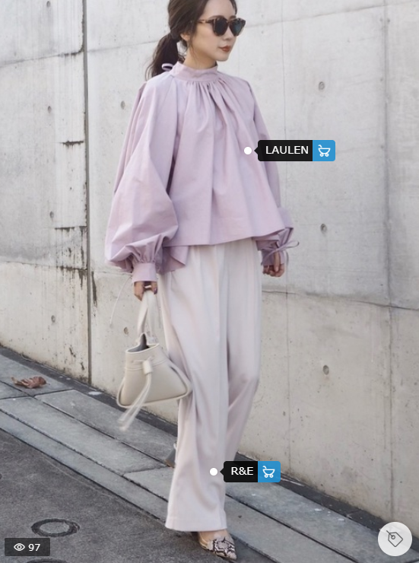
SonKa 158cm
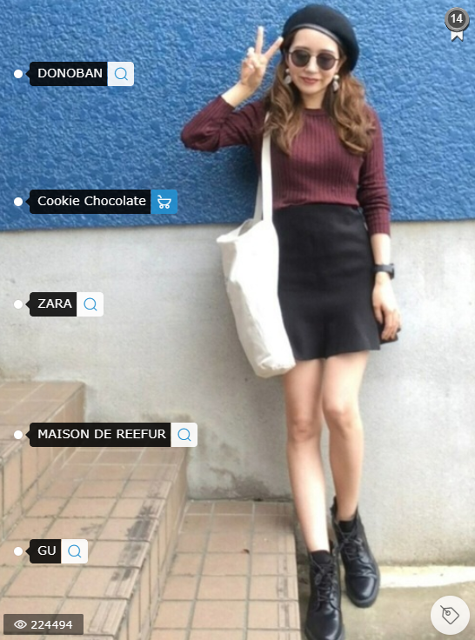
♡
Comment
♡168
Follow
Lui's 168cm
♡2
Lui's 168cm
 |  |  |  | Hot Sales
♡168

